english
SOPRAS TEK - MEASURING DRY SUITS |  |  |  | Personal info and more info/comments

1 | head circumference | And don’t forget to include your hair if long | cm | Name
2 | head length | from the eyebrows to the seventh vertebra | cm | Email: |  |  | Phone
3 | face width | between eyebones, straight distance no nose | cm | Address:
4 | face height | from dimple to eyebrows, straight distance | cm
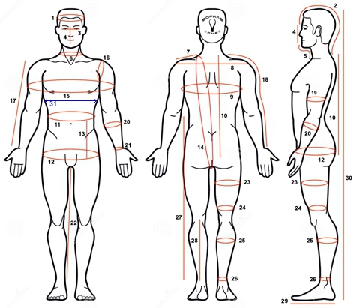
5 | length of chin and neck | from the chin dimple to the collarbone | cm
6 | neck circumference | And don’t forget to include your hair if long | cm
7 | width of the shoulder | from the neck to the shoulder joint | cm
8 | back width | from shoulder to shoulder bone | cm
9 | chest circumference | over breast | cm
10 | torso lenght I. | From the seventh vertebra to the hip level | cm
11 | waist circumference | narrowest point, about 2cm above navel | cm
12 | hip circumference | widest spot | cm
13 | length between waist and hips | between narrowest and widest | cm
14 | torso length II. | shortest distance: crotch to shoulder and back | cm
15 | chest circumference incl. arms | all around your torso and arms | cm
16 | circumference of the shoulder | from armpit through shoulder joint and back | cm
17 | hand length I. | from shoulder joint to wrist bone | cm
18 | hand length II. | from neck to wrist bone | cm
19 | biceps circumference | widest spot | cm
20 | circumference of forearm | widest spot | cm
21 | wrist circumference | narrowest point over wrist bone | cm
22 | inner leg length | from crotch to ankle | cm
23 | thigh circumference I. | widest spot | cm
24 | thigh circumference II. | narrowest point, above knee | cm
25 | calf circumference | widest spot | cm
26 | ankle circumference | narrowest point, above ankle bone | cm
27 | length of trousers | from waist to ankle | cm | Colour: | Black | Orange | Red | Petrol | Blue
28 | calf length | from bend below the knee to ankle | cm | Slaggo/Orust
29 | foot length/size |  | cm | Pee Valve?
30 | total height |  | cm | Boot or sock?
31 | ***circumference under breast level *** - for women |  | cm | Comments:
32 | body weight |  | kg
 | Undersuit thickness | light (50gr)- 1, medium (150gr)- 2, heavy (300gr +)- 3 |  | Date:
 | Undersocks | 1 thin, 2 thick |  | VIDEO ON YOUTUBE: | https://www.youtube.com/watch?v=KCpxaMpj9ZA

